Sheet1
Scene No. | 0
Quest Title | 星辰诗
Quest Log | 问娜娜诗的意思
Map No. | 74
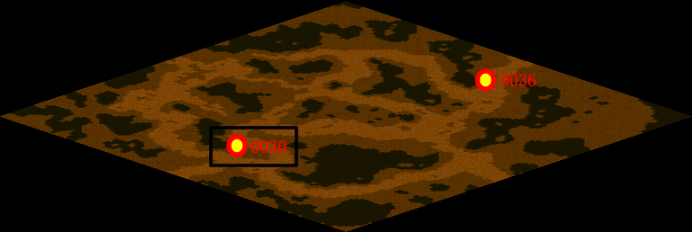
NPC No. | 30
Condition
Dialog | 我这里有一首诗，是娜娜送给我的，题目是《夜宿山寺》。危楼高百尺，手可摘星辰。不敢高声语，恐惊天上人。但是我不是很明白是什么意思，你帮我去问问吧。
Select | 1：接受，2：不接受
Result | 1 : Scene 0001, 2 : 关闭对话框

ScriptFile | Qlog-0113-000.scr
 | Q0030-0113-000.scr

